Màn hình đăng nhập
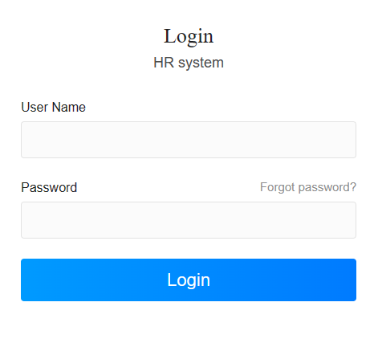

Giao diện
Dựa vào list danh sách CNV của Vân, update thêm cột ( phân quyền để biết thông tin)
Home
Dữ liệu lương
 | Danh sách Nhân viên
 | Danh sách đã nghỉ việc
Bảng lương
 | Bảng lương chi tiết
 | Bảng lương tổng hợp
 | Điều chỉnh lương
 | Pivot
 | ATM thanh toán
 | List in bảng lương

Danh sách CNV
Hạng mục này sẽ đc phân quyền cho người được phép truy cập
Name |  |  | Phone |  | Birth day
Bộ phận |  |  | Email
ID |  |  | Address
Ngày vào |  |  | Gender
 |  |  | Marital Status

Sơ yếu lý lịch | Tình trạnh hồ sơ | Quá trình làm việc | Hợp đồng | Thông tin đào tạo | Lương |  | Đánh giá
 |  |  |  |  | Living allowance |  | Thời gian | 6 tháng đầu năm | 6 tháng cuối năm
 |  |  |  |  | Position Allowance |  | Incentive
 |  |  |  |  | Ability Allowance |  | CI
 |  |  |  |  | Full attendance support |  | PI
 |  |  |  |  | Seniority allowance |  | Thưởng tết
 |  |  |  |  | Harmful Allowance
 |  |  |  |  | Incentive
 |  |  |  |  |  | Cơ bản
 |  |  |  |  |  | PC ngoại ngữ
 |  |  |  |  |  | PC kỹ thuật
 |  |  |  |  |  | PC khác

Danh sách NV
Hạng mục này sẽ đc phân quyền cho người được phép truy cập
Name |  |  | Phone |  | Birth day
Bộ phận |  |  | Email
ID |  |  | Address
Ngày vào |  |  | Gender
 |  |  | Marital Status

Sơ yếu lý lịch | Tình trạnh hồ sơ | Quá trình làm việc | Hợp đồng | Thông tin đào tạo | Lương |  | Đánh giá
 |  |  |  |  | Living allowance |  | Thời gian | 6 tháng đầu năm | 6 tháng cuối năm
 |  |  |  |  | Position Allowance |  | Incentive hàng tháng
 |  |  |  |  | Ability Allowance |  | CI
 |  |  |  |  | Full attendance support
 |  |  |  |  | Seniority allowance
 |  |  |  |  | Harmful Allowance
 |  |  |  |  | Incentive
 |  |  |  |  |  | Cơ bản
 |  |  |  |  |  | PC ngoại ngữ
 |  |  |  |  |  | PC kỹ thuật
 |  |  |  |  |  | PC khác

DC lương
Dựa vào điều chỉnh công

Pivot
Cho kế toán

IN lương
In bảng lương

ATM
Cho kế toán

